BACS DE PRET
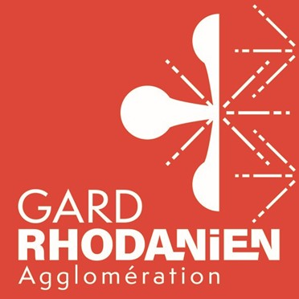 DEMANDE DE BACS POUR LES MANIFESTATIONS
SERVICE PREVENTION ET GESTION DES DECHETS Transmettre la demande uniquement par mail à l'adresse suivante : gestion.dechets@gardrhodanien.fr Tél : 04.66.90.58.00 Dans le cadre de la protection des données personnelles, merci de lire le verso de ce document
Date de la demande :….............../…............................/2026
NOM ET ADRESSE DU PAYEUR :
Date de la manifestation : DU ….............../…............................/2026 AU….............../…..................../ 2026
NOM et LIEU de la manifestation :
CONTACT de l'organisation : (obligatoire)
Nom :
Mail :
Téléphone :
COMMENTAIRES :
BESOINS : inscrire la quantité de bacs souhaités par flux (OM et TRI) par adresse de livraison (si plusieurs lieux)
Adresse (s) de livraison et de retrait | BAC 660L MANIFESTATION EXCEPTIONNELLE |  |  | AUTRES
 | Quantité | Prix unitaire | Sous-Total
MISE A DISPOSITION D'UN PREMIER BAC OM | 0 | 100.00 € | - €
MISE A DISPOSITION D'UN BAC OM SUPPLEMENTAIRE | 0 | 60.00 € | - €
MISE A DISPOSITION D'UN PREMIER BAC EMBALLAGES | 0 | 55.00 € | - €
MISE A DISPOSITION D'UN BAC EMBALLAGES SUPPLEMENTAIRE | 0 | 15.00 € | - €

 | TOTAL BACS OM + TRI |  |  | - €
LIVRAISON des bacs : Présence obligatoire d'une personne pour la livraison et le retrait des bacs
Nom + coordonnées :

Dès le lendemain de la manifestation, penser à laisser les accès libres pour le collecteur svp

PARTIE RESERVEE AU SERVICE
Demande reçu le :
Saisie informatique le :
Date de livraison des bacs :
Date de retrait des bacs :
Bac Om 660L |  | Bac TRI 660L

Demande transmise au prestataire le :
Réponse à l'organisateur faite le :

Les informations recueillies sont enregistrées dans un fichier informatisé par le service Prévention et gestion des déchets de la Communauté d’agglomération du Gard rhodanien, pour permettre de traiter les demandes de bacs de prêt. La base légale du traitement est informatisée sur le serveur local sécurisé de l’EPCI et en format papier. Les données collectées seront communiquées aux seuls destinataires suivants : - service Prévention et Gestion des déchets Les donnée sont conservées pendant toute la durée de 5 ans. Vous pouvez accéder aux données vous concernant, les rectifier, demander leur effacement ou exercer votre droit à la limitation du traitement de vos données en vous rapprochant du Déléguée à la protection des données au 04 66 79 01 02 ou par mail à dpo@gardrhodanien.fr. Consultez le site cnil.fr pour plus d’informations sur vos droits. Si vous estimez, après nous avoir contactés, que vos droits « Informatique et Libertés » ne sont pas respectés, vous pouvez adresser une réclamation à la CNIL.

